Лист1
 |  | Согласовано:
 |  | Директор МУ "Школьное питание"
 |  | ____________________ Л.С. Павлова

 | МЕНЮ
 | на " 03 " марта 2023 года

 | Прием пищи, наименование блюд | Масса порции (г) | Пищевые вещества (г) |  |  | Энергетическая ценность (ккал)
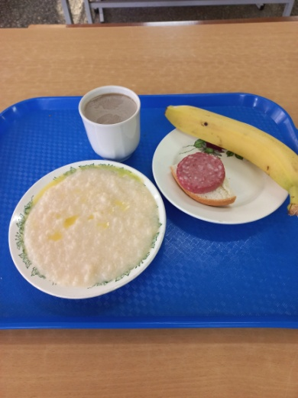
 |  |  | Б | Ж | У
 | ЗАВТРАК 1-4 класс
3 | Бутерброд с колбасой | 20/20 | 6 | 7 | 14 | 146
174 | Каша молочная рисовая с маслом сливочным | 150/5 | 6 | 11 | 45 | 305
379 | Кофейный напиток с молоком | 200 | 4 | 3 | 28 | 152
 | Банан | 220 | 3 | 1 | 46 | 212
 | Итого: |  | 19 | 22 | 133 | 815

 | ЗАВТРАК 5-11 класс
3 | Бутерброд с колбасой | 20/20 | 6 | 7 | 14 | 146
174 | Каша молочная рисовая с маслом сливочным | 150/5 | 6 | 11 | 45 | 305
379 | Кофейный напиток с молоком | 200 | 4 | 3 | 28 | 152
 | Банан | 220 | 3 | 1 | 46 | 212
 | Итого: |  | 19 | 22 | 133 | 815

